상품제안서
[쿨린] 161 무선 소형 LED 써큘레이터 (8,000mah) | 상품코드: F24015

 |  |  |  |  |  |  | 02-412-0044 | www.easy1.co.kr
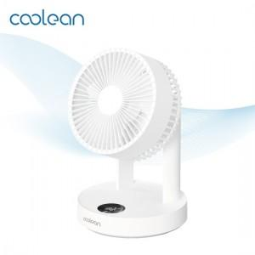

【상세/제작정보】

【인쇄/포장옵션】 | 레이저 / 포장불가능

【공급단가】 | 수량 | 30~ | 50~ | 100~ | 300~ | 500~
*VAT별도 | 단가 | 31,810원 | 31,300원 | 30,540원 | 29,780원 | 29,270원

【상품 URL】 | https://easy1.co.kr:443/src/goods_detail.php?gdno=24015

